ESLINGAS
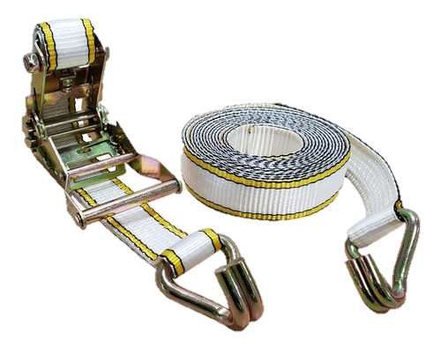
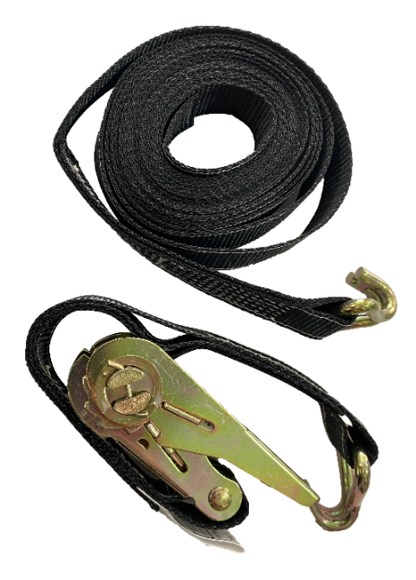
ESLINGAS - LISTA PRECIOS 01 DE JULIO 2023

 | ESLINGAS DE REMOLQUE

 | CODIGO | DESCRIPCION | PRECIO
 | 50PRX-3 | Eslinga 3mts 5 Toneladas | $ 2,952.80
 | 50PRX-5 | Eslinga 5mts 5 Toneladas | $ 4,516.88
 | 75PRX-5 | Eslinga 5mts 10 Toneladas | $ 5,478.69
 | 50PRX-9 | Eslinga Rescate 9mts 5 Toneladas | $ 6,301.18
 | 75PRX-9 | Eslinga Rescate 9mts 10 Toneladas | $ 7,618.05
 | 3000-9 | Eslinga Rescate 9mts 18 Toneladas | $ 21,789.84
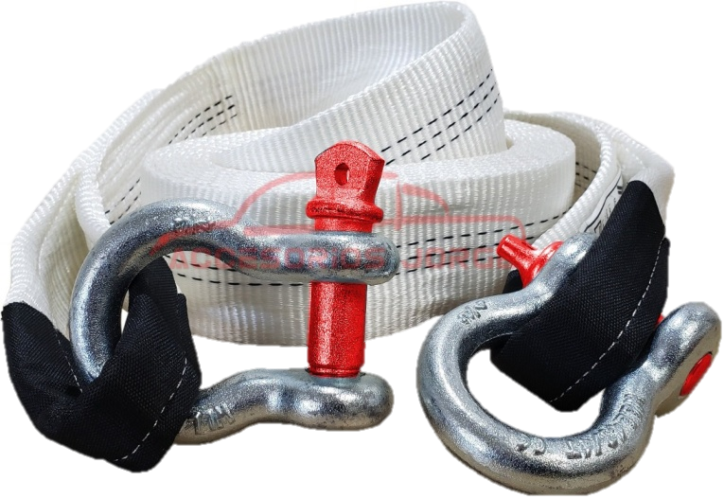

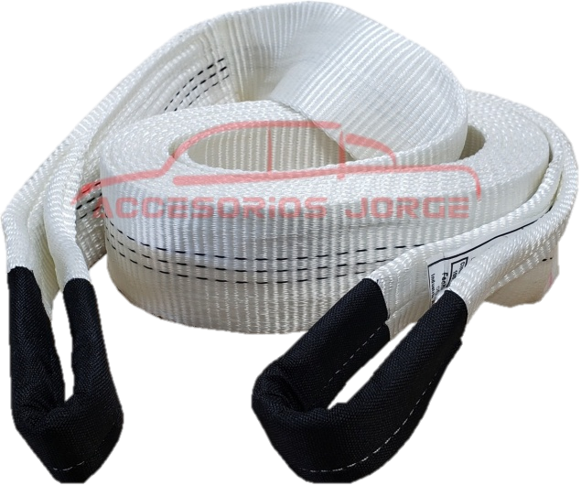

 | GRILLETES PARA ESLINGA

 | CODIGO | DESCRIPCION | PRECIO
 | AE91 | Grillete 3/4" (4,75Tn) | $ 5,000.13
 | AE81 | Grillete 5/8" (3 1/4Tn) | $ 3,251.72

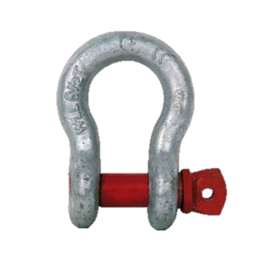
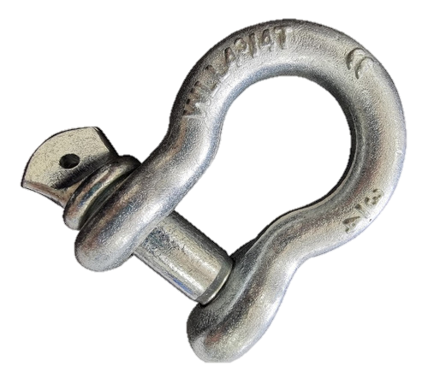

 | CINTA DE AMARRE CON CRIQUE

 | CODIGO | DESCRIPCION | PRECIO
 | EC0800-4J | CINTA DE AMARRE 4MTS 0,8 TN | $ 2,503.48
 | EC2000-4J | CINTA DE AMARRE 4MTS 2TN | $ 5,243.78
 | EC2000-6J | CINTA DE AMARRE 6MTS 2TN | $ 7,341.28

